様式
別紙２
令和元年度後発医薬品使用促進計画
策定年月日 令和元年 8月 15日
自治体名 （福祉事務所名） | 高知県 幡多福祉保健所 | 後発医薬品の数量シェア （平成30年６月審査分） | 全国の使用割合 | 国が定める目標値（※） （A) | 管内実績 （B) | 目標との差 （A-B)
 |  |  | 77.6% | 80.0% | 77.9% | 2.1%
＜現在の状況＞ |  |  | ＜対応方針＞
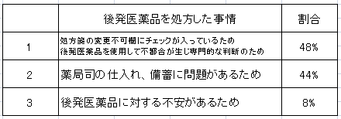 １．先発医薬品を調剤した事情（薬局からの報告に関しての集計） ２．関係機関への説明の状況 ○先発医薬品の調剤状況の様式を活用し、理由なき拒否ケースの情報共有。 ○後発医薬品の成分、効能のついての説明協力依頼済。 ○後発医薬品原則使用の制度改正について説明済。 定期的に訪問し、備蓄の状況や説明時の問題点等を把握する。 |  |  | 被保護者への説明
 |  |  | ○新規開始時および定期訪問時にリーフレットを活用し、原則使用の説明を行う。 ○定期受診者については飲み忘れ等の確認をし、残薬について助言をしていく。 ○お薬手帳の活用について説明を行う。

 |  |  | 関係機関への説明
 |  |  | ○院内・院外に問わず、後発医薬品原則使用の制度について説明を行う。 ○お薬手帳や服薬確認等を行い、残薬防止のため処方についても協力依頼をしていく。

 |  |  | 薬局における備蓄について
 |  |  | ○備蓄については医療全体の取組として行われているため、特段なし。

 |  |  | その他
 |  |  | ○原則使用について介護施設やその他支援機関にも説明を行い、 生活保護制度について理解、協力を得ていく。

＜使用促進が進んでいない原因＞ |  |  | ＜備考＞
関係機関および被保護者への説明不足

※ 毎年度 80%達成を目指す。

